Folha1
Aumento do número de nós num jogo de grande profundidade em minimax
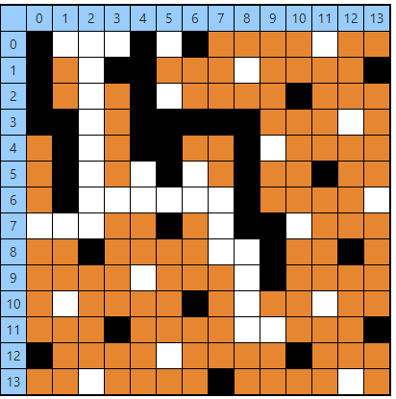
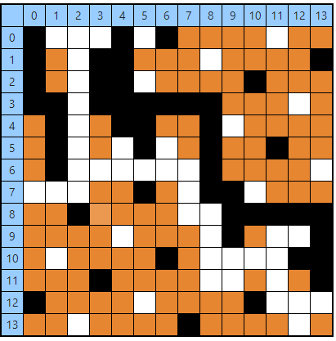
 | jogada | Num Nós | tempo | nos/segundo
p | 1 | 93350486 | 167.78500366 | 556369.66333
b | 2 | 134567400 | 87.887001038 | 1531141.1063
p | 3 | 190557678 | 120.58300018 | 1580303.0088
b | 4 | 228794274 | 87.632003784 | 2610852.9318
p | 5 | 264177755 | 78.416999817 | 3368883.7321
b | 6 | 320697902 | 134.95300293 | 2376367.2911
p | 7 | 385513323 | 165.08999634 | 2335170.7042
b | 8 | 437336458 | 137.39300537 | 3183105.6961
p | 9 | 505120061 | 189.41900635 | 2666680.9775
b | 10 | 538998536 | 99.016998291 | 5443495.009
p | 11 | 592851970 | 155.38999939 | 3815251.7686
b | 12 | 617513834 | 78.246002197 | 7891953.7952
p | 13 | 661702361 | 136.86799622 | 4834602.5316
b | 14 | 690472716 | 99.564002991 | 6934963.393 | tabuleiro após 20 jogadas | tabuleiro no final (brancos ganharam)
p | 15 | 726906406 | 120.21900177 | 6046518.3981
b | 16 | 753217324 | 88.482002258 | 8512661.3862
p | 17 | 833841248 | 262.88400269 | 3171898.0215
b | 18 | 856967902 | 81.569000244 | 10506048.86
p | 19 | 935061736 | 264.61199951 | 3533708.7423
b | 20 | 957233217 | 82.486999512 | 11604655.554
 | 21 | 994558607 | 138.17999268 | 7197558.6895
 | 22 | 1009634124 | 61.10900116 | 16521856.107
 | 23 | 1037828100 | 110.6760025 | 9377173.701
 | 24 | 1055993718 | 75.32900238 | 14018421.652
 | 25 | 1123156618 | 259.99398804 | 4319933.0357
 | 26 | 1173394582 | 211.88400269 | 5537910.2109
 | 27 | 1200111741 | 109.97799683 | 10912289.509
 | 28 | 1204879732 | 19.719999313 | 61099380.018
 | média | 678502225.07 | 2.2257080314
 | soma | 18319560077 | 60.094116847

